Закупка cronier-mac
Фото | Наименование | Цена | Кол-во | Сумма
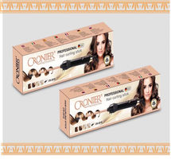 | CR-2018 | 700.00 | 10 | 7,000.00
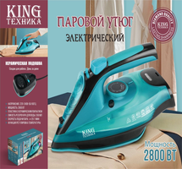 | KC-3043 | 1,450.00 | 6 | 8,700.00
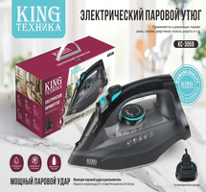 | KC-3059 | 1,350.00 | 3 | 4,050.00
 | CR-960 | 450.00 | 3 | 1,350.00
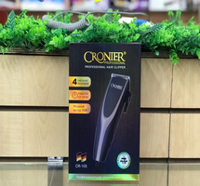 | CR-105 | 600.00 | 2 | 1,200.00
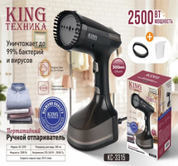 | KC-3315 | 1,200.00 | 2 | 2,400.00
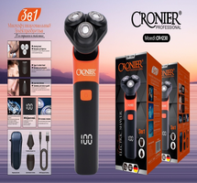 | CR-1230 | 650.00 | 1 | 650.00
 | KP-2002 | 1,200.00 | 1 | 1,200.00
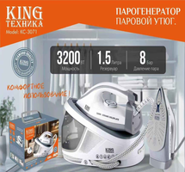 | KC-3071 | 3,600.00 | 1 | 3,600.00
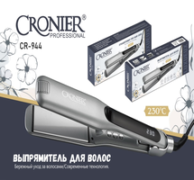 | CR-944 | 800.00 | 1 | 800.00
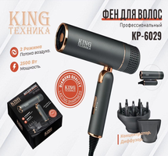 | KP-6029 | 1,050.00 | 1 | 1,050.00
 | CR-9095 | 450.00 | 1 | 450.00
 | CR-123 | 1,100.00 | 1 | 1,100.00
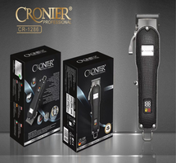 | CR-1286 | 1,800.00 | 1 | 1,800.00
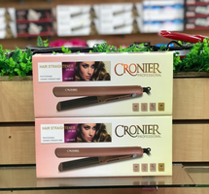 | CR-953 | 600.00 | 1 | 600.00
Итого: 15 позиций |  |  | 35 | 35,950.00

